Sheet1
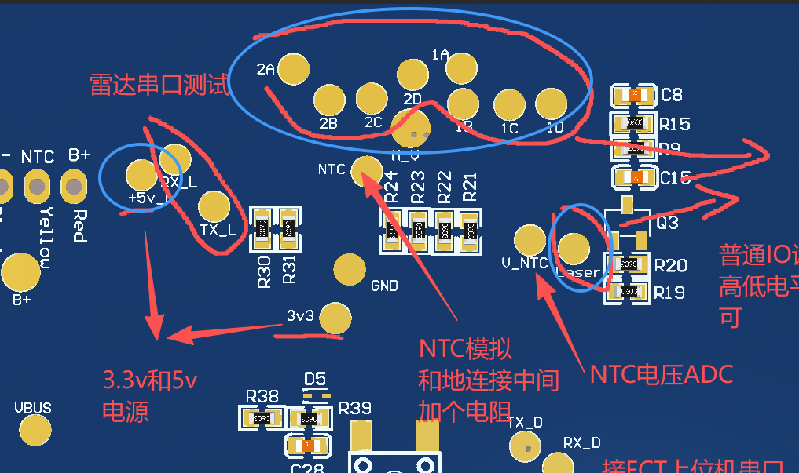
烧录能成功 → 电源正常 → BLE能广播 → 5个接口信号通路完好 = PCBA合格，剩下的留给整机测试验证。
测试项 | 方法 | 判据（待定） | 测试点 | 供电 | 备注
type-C供电 |  | 上电后，2个指示灯处在闪烁状态 （插拔测试） |  | TYPE-C供电 （5V=2A） | 无需数据通信
3.3V电源轨 | 探3.3V测电压 | 3.0~3.6V，LDO | TP_3V3
BLE广播 |  | 电脑/手机能扫描到设备，产品是从机 | 不需要
电池电压ADC | 探分压点→MCU读ADC | ADC值在预期范围，B+和B-供4V，产品自检电压值,客户在试下 | 缺少需补 | 稳压电源供电
NTC温度ADC | 探分压点→MCU读ADC | ADC值在预期范围，电阻范围待定 （NTC是在电池上的） | TP_NTC_V |  | 需要外接电阻
雷达UART | 指令 | 插上雷达芯片，雷达前方存在移动目标，上位机能收到数据，普通IO | Debug_UART_TX
电机Step信号 | 指令 高低都要测 | 上位机控制电机（2个）正转和反转各1圈 8个IO+laser+5V

按键测试 | 产品监测中断 | 按键按下 | 按键吐下信息
低功耗 | 指令 | 指令进入，低功耗工作电流<15uA/
读固件版本 | 指令 |  |  |  | 串口交互，115200
读取蓝牙芯片ID | 指令，上位机读取到芯片ID，然后打印到P/N+Qty_PET_14*14_双层标签上，贴到PCBA上。 |  |  |  | 放FCT测试的最前面

主控 | 蓝牙 | 单线下载，泰凌专用烧写器，SWS、GND、供电
 |  | 烧写器-诗滔提供

 | 电池电压ADC +-100mv即可 目前我测得4000mv 读出来4033mv
 | NTC那边电阻接10K 电压大概1700mv +-100mv即可
 | 5v_L 做ADC检测
 | 1A-1D 2A-2D M_V为复杂供电引脚 2组电机外接负载 测ADC 目前高电平是1v左右 低电平0v |  |  |  |  | 电机供电需要预留
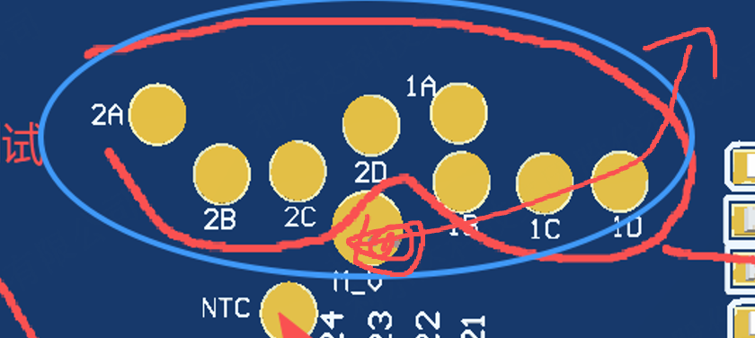
 | RX_L TX_L 和GND连接测电压 做普通IO开关检测即可

